商品管理明细
 | 8PMP38 - 京东 | 8PMP23 - 凡客

基本信息

 | 款号#(预留号#) | 101-00300-1 (11-00300-10) |  | 入库状态： | 未入库/更新未入库/已入库
 | 商城货号:* | XX-XXXXX-XX | 正常：PLU，合拼款可给用户填 | 上下架状态： | 下架/上架

 | 商品名称:* |  | {product_info}.item_title | 是否虚拟商品
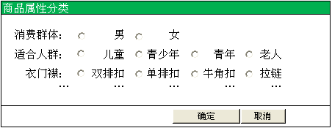
 | 包装清单： |  | {product_info}.jd_product_title

 | 卖点： |  | {product_info}.sell_point

商品属性

 | 类目：* | 您选择的类目： 服饰内衣 > 女装 > 卫衣 |  | (从DB获取）
 | 品牌：* | 堡狮龙(默认) | （下拉框）

 | 店铺类目：* | 你选择的类目：近期活动 > 5折夏装 |  | （从DBI获取）
 |  | 男装 > 短袖T恤/POLO
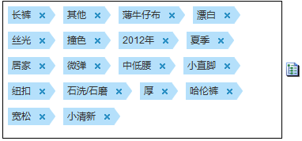
 | 商品属性：* |  |  |  | (从DB获取）

商品信息

 | 吊牌价： | ¥1,123.00

 | 商城价： | {product_info}.jd_price | 填充所有SKU | 商品毛重： |  | {product_info}.weight

 | 市场价： | {product_info}.unit_price | 填充所有SKU | 【包装】长： |  | {product_info}.length

 | 折扣： |  |  | 【包装】宽： |  | {product_info}.wide

 |  |  |  | 【包装】高： |  | {product_info}.high

商品图片/描述

 | 商品描述：
 |  | 

 | 商品主图 | 选择图片

销售属性

 | 平台颜色分类： |  |  |  |  | (从商品属性中选取）

 | 颜色关联图： | 红色

 |  | 蓝色

 | 平台尺码分类： |  |  |  |  | （从商品属性中选取）

 | 101-00300-1 (11-00300-10) | 101-00302-2 (11-00302-20) | 101-00302-3 (11-00302-30)
颜色尺码 |  |  |  |  |  |  |  |  |  |  |  | 向下填充 | 向下填充
 | 国际码 | 外部ID | 颜色SORT1 | 尺码SORT2 | 颜色描述 | 尺码描述 | 平台颜色分类 | 件数 | 平台尺码分类 | 吊牌价 | 折扣 | 市场价 | 商城价 *
 | 691234567013 | 1002709036002 | 36 -天蓝色 | 001- XS |  |  | 皇室蓝 |  |  | 499 | 100% | 299 | 255
 | 691234567023 | 1002709036003 | 36-火红色 | 002 - S |  |  | 皇室蓝 |  |  | 499 | 100% | 299 | 255
 | 691234567033 | 1002709036004 | 23-天蓝色 | 001 - XS |  |  | 皇室红 |  |  | 499 | 100% | 299 | 255
 | 691234567043 | 1002709036005 | 23-火红色 | 002 - S |  |  | 皇室红 |  |  | 499 | 100% | 299 | 255
扩展全部SKU
 |  |  |  |  |  |  |  |  |  | 储存 | 确认开壳 | 返回

 |  |  |  | 颜色图片上传

 |  |  |  | 主图：

 |  |  |  | 细节图：

 |  |  |  | 细节图：

 |  |  |  | 细节图：

 |  |  |  | 细节图： | 请上传

 |  |  |  |  |  | 确认 | 关闭

